Pivot VC
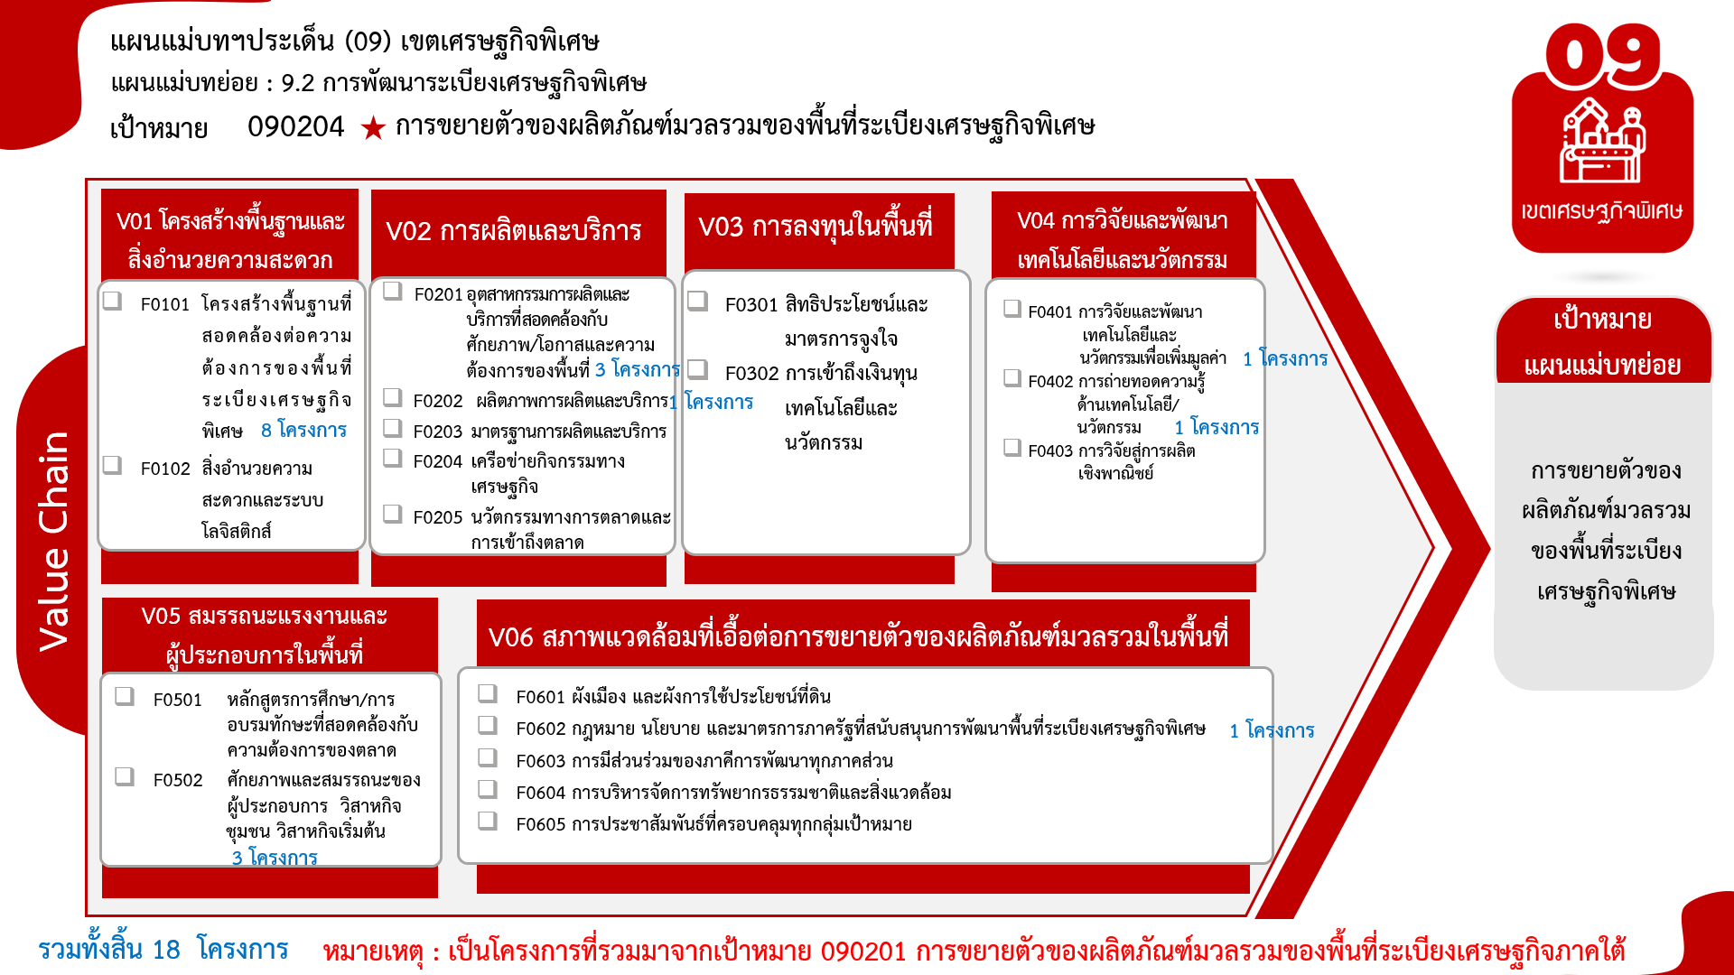
องค์ประกอบ/ปัจจัย | ปีงบประมาณ
 | 2563 | 2564 | 2565 | 2566 | Grand Total
090204V01 |  | 8 |  |  | 8
090204V01F0101 |  | 8 |  |  | 8
090204V02 | 2 | 1 | 1 |  | 4
090204V02F0201 | 1 | 1 | 1 |  | 3
090204V02F0202 | 1 |  |  |  | 1
090204V04 | 1 |  | 1 |  | 2
090204V04F0401 |  |  | 1 |  | 1
090204V04F0402 | 1 |  |  |  | 1
090204V05 |  | 1 | 1 | 1 | 3
090204V05F0502 |  | 1 | 1 | 1 | 3
090204V06 |  | 1 |  |  | 1
090204V06F0602 |  | 1 |  |  | 1
Grand Total | 3 | 11 | 3 | 1 | 18

